【見本】ログイン画面
画面設計書 |  |  |  | 画面名 |  |  | 【見本】ログイン画面 | Ver | -

画面の画像を添付
(paste your UI images(png , jpg ,...)

メールアドレス

 |  |  | L001
パスワード

 |  |  | L002

ログイン
L003

 | 画面の概要

 | ユーザーログイン時の画面

 | 機能ID | 機能名 |  |  | I/O | 機能説明 |  |  |  | ページ遷移先 | 備考

 | L001 | メールアドレス |  |  | I | ユーザーログイン時に入力する、アカウントのメールアドレス

 | L002 | パスワード |  |  | I | ユーザーログイン時に入力する、アカウントのパスワード

 | L003 | ログインボタン |  |  | E | ユーザーのログイン認証をする。 メールアドレスとパスワードが正しい場合、ユーザーメニュー画面に遷移する。 正しくない場合、エラーが表示される。 |  |  |  | ユーザーメニュー画面

役割の画面
画面設計書 |  |  | 画面名 |  |  | 役割の画面 | Ver | 1.10

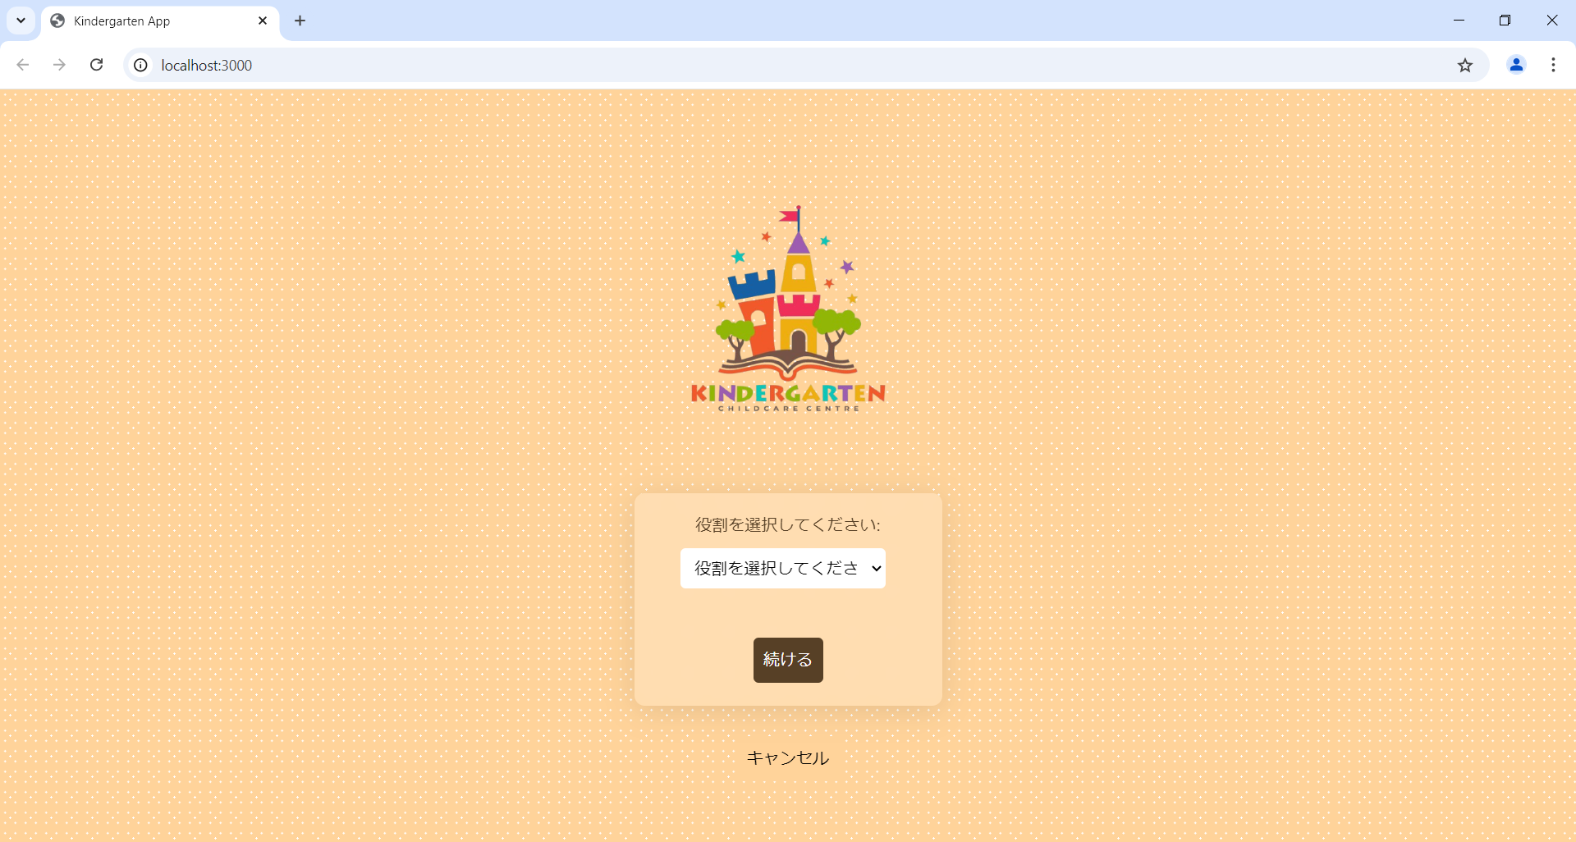

 | 画面の概要

 | 役割の画面

 | 機能ID | 機能名 |  | I/O | 機能説明 |  |  |  | ページ遷移先 | 備考

 | L001 | ドロップダウンボタン |  | I | ドロップダウンリストが開き、ユーザーはそこから1つを選択し、割り当てられた別のログインページにリダイレクトされます |  |  |  |  | 管理者、教師、保護者の3つのオプションがあります。ロールを提供できるのは管理者のみです。

 | L002 | 続行ボタン |  | E | ロールを選択した後、このボタンをクリックすると、ログインページにリダイレクトされます |  |  |  | ユーザーログインページ

 | L003 | キャンセルボタン |  | E | これをクリックすると、ユーザーは幼稚園の公式ウェブサイトにリダイレクトされます |  |  |  | 幼稚園の公式ウェブサイト

ログインの画面
画面設計書 |  |  | 画面名 |  |  | ログインの画面 | Ver | 1.10

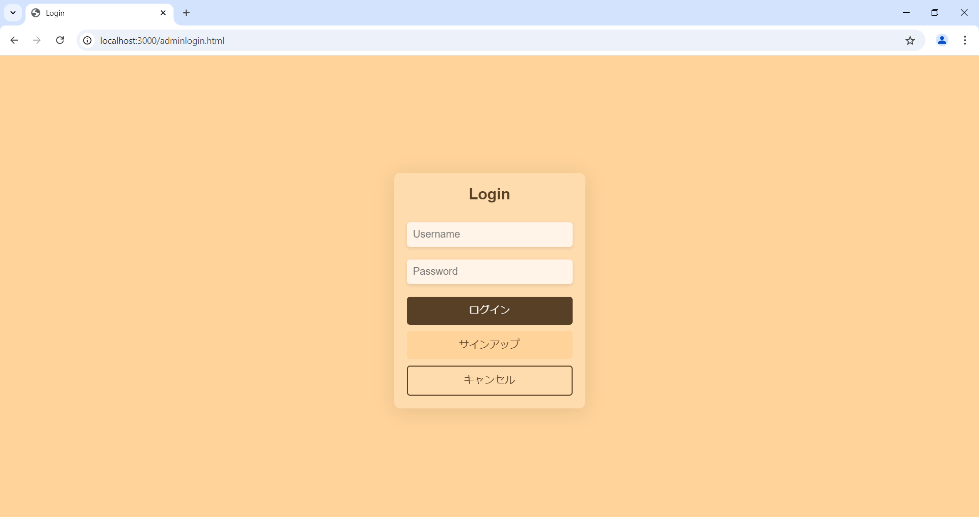

 | 画面の概要

 | ログインの画面

 | 機能ID | 機能名 |  | I/O | 機能説明 |  |  |  | ページ遷移先 | 備考

 | L001 | ユーザー名 |  | I | ユーザーは自分に割り当てられたユーザー名を入力する必要があります |  |  |  |  | 管理者が受け取ったものと同じものを入力してください

 | L002 | パスワード |  | I | ユーザーは設定したパスワードを入力する必要があります

 | L003 | ログイン |  | E | これをクリックすると、ユーザーがメニューにアクセスする許可を取得するかどうかに基づいて詳細の認証が行われます。 |  |  |  | メニューページ

 | L004 | キャンセル |  | E | これをクリックすると、ユーザーは保育支援の公式ウェブサイトにリダイレクトされます |  |  |  | 保育支援の公式ウェブサイト

 | L005 | パスワードを忘れったボタン |  | E | ユーザーがパスワードを覚えていない場合、管理者にパスワードの更新を要求できるクエリ ページにリダイレクトされます。 |  |  |  | クエリリクエストページ

両親の画面
画面設計書 |  |  | 画面名 |  |  | 両親の画面 | Ver | 1.10

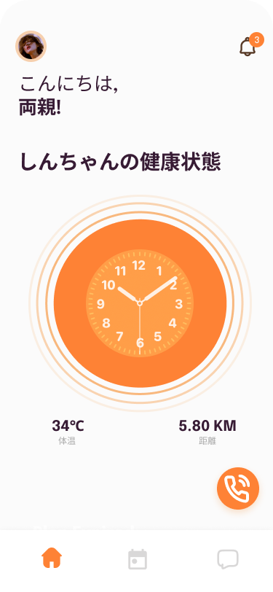

 | 画面の概要

 | 両親の画面

 | 機能ID | 機能名 |  | I/O | 機能説明 |  |  |  | ページ遷移先 | 備考

 | L001 | 最終更新日時 |  | O | この時計機能は、子供の体温と健康状態が最後に更新された時刻を示します。

 | L002 | 体温 |  | O | 子供の体温を表示しています

 | L003 | 距離 |  | O | お子様のいる場所までの距離が表示され、お子様の位置を知るために定期的に更新されます。

 | L004 | 通話機能 |  | E | 親が子供について心配している場合、または子供の距離が遠くまで進んでいると思われる場合は、担当の教師または担当当局に直接緊急電話をかけることができます。 |  |  |  | 通話ページ

 | L005 | カレンダーアイコン |  | E | このアイコンをクリックすると、保護者はスケジュールページにリダイレクトされ、指定されたすべての活動とクラスの日時が表示されます。また、休日などに関する追加の通知も共有できます。 |  |  |  | スケジュールページ

 | L006 | チャットアイコン |  | E | このアイコンをクリックすると、保護者は教師と保護者の間でコミュニケーションをとることができるチャットページにリダイレクトされます。 |  |  |  | チャットページ

 | L007 | 通知アイコン |  | E | 教師が緊急通知を押すときは、このアイコンをクリックすると、通知ページにリダイレクトされ、詳細を確認してさらにアクションを実行できます。 |  |  |  | 通知ページ

スケジュールページの画面
画面設計書 |  |  | 画面名 |  |  | スケジュールページの画面 | Ver | 1.10

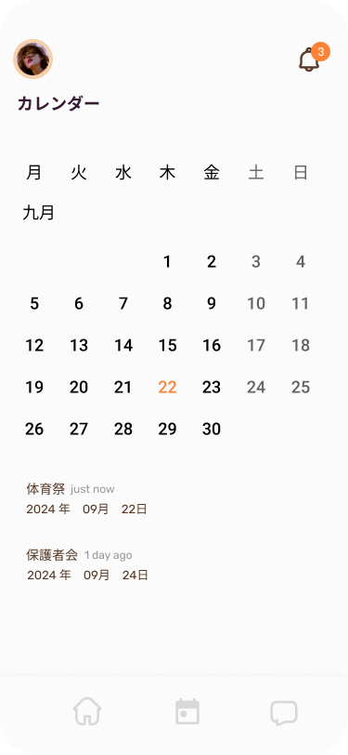

 | 画面の概要

 | スケジュールページの画面

 | 機能ID | 機能名 |  | I/O | 機能説明 |  |  |  | ページ遷移先 | 備考

 | L001 | カレンダー |  | O | 保護者は、教師が押し付ける子供たちのスケジュールや、休日や学校の突然の休校理由に関する情報を見ることができます。

 | L002 | 通知 |  | O | 教師が更新した休日の詳細を曜日や時間など表示します。

先生の画面
画面設計書 |  |  | 画面名 |  |  | 先生の画面 | Ver | 1.10

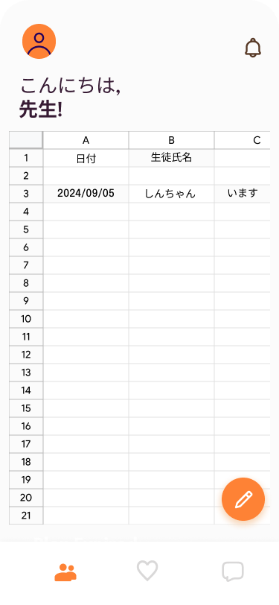

 | 画面の概要

 | 先生の画面

 | 機能ID | 機能名 |  | I/O | 機能説明 |  |  |  | ページ遷移先 | 備考

 | L001 | 出席簿 |  | I | 教師は、その日出席したすべての子供たちの記録を保持するために、毎日更新する必要があります。 |  |  |  |  | 教師は一度しか書くことができません。管理者のみが編集できます。

 | L002 | 鉛筆アイコン |  | E | このアイコンをクリックすると、教師はエディターモードに入り、子供たちを出席または欠席としてマークします

 | L003 | 通知アイコン |  | E | このアイコンをクリックすると、ユーザーは別の画面にリダイレクトされ、緊急時には教師が通知をプッシュし、保護者が受け取ります |  |  |  | 通知ページ

 | L004 | ハートのアイコン |  | E | このアイコンは、教師を健康更新ページにリダイレクトし、そこで教師はすべての子供の健康状態を報告する責任があります |  |  |  | 健康状態ページ

 | L005 | チャットアイコン |  | E | このアイコンをクリックすると、先生は教師と保護者の間でコミュニケーションをとることができるチャットページにリダイレクトされます。 |  |  |  | チャットページ

管理者の画面
画面設計書 |  |  | 画面名 |  |  | 管理者の画面 | Ver | 1.10

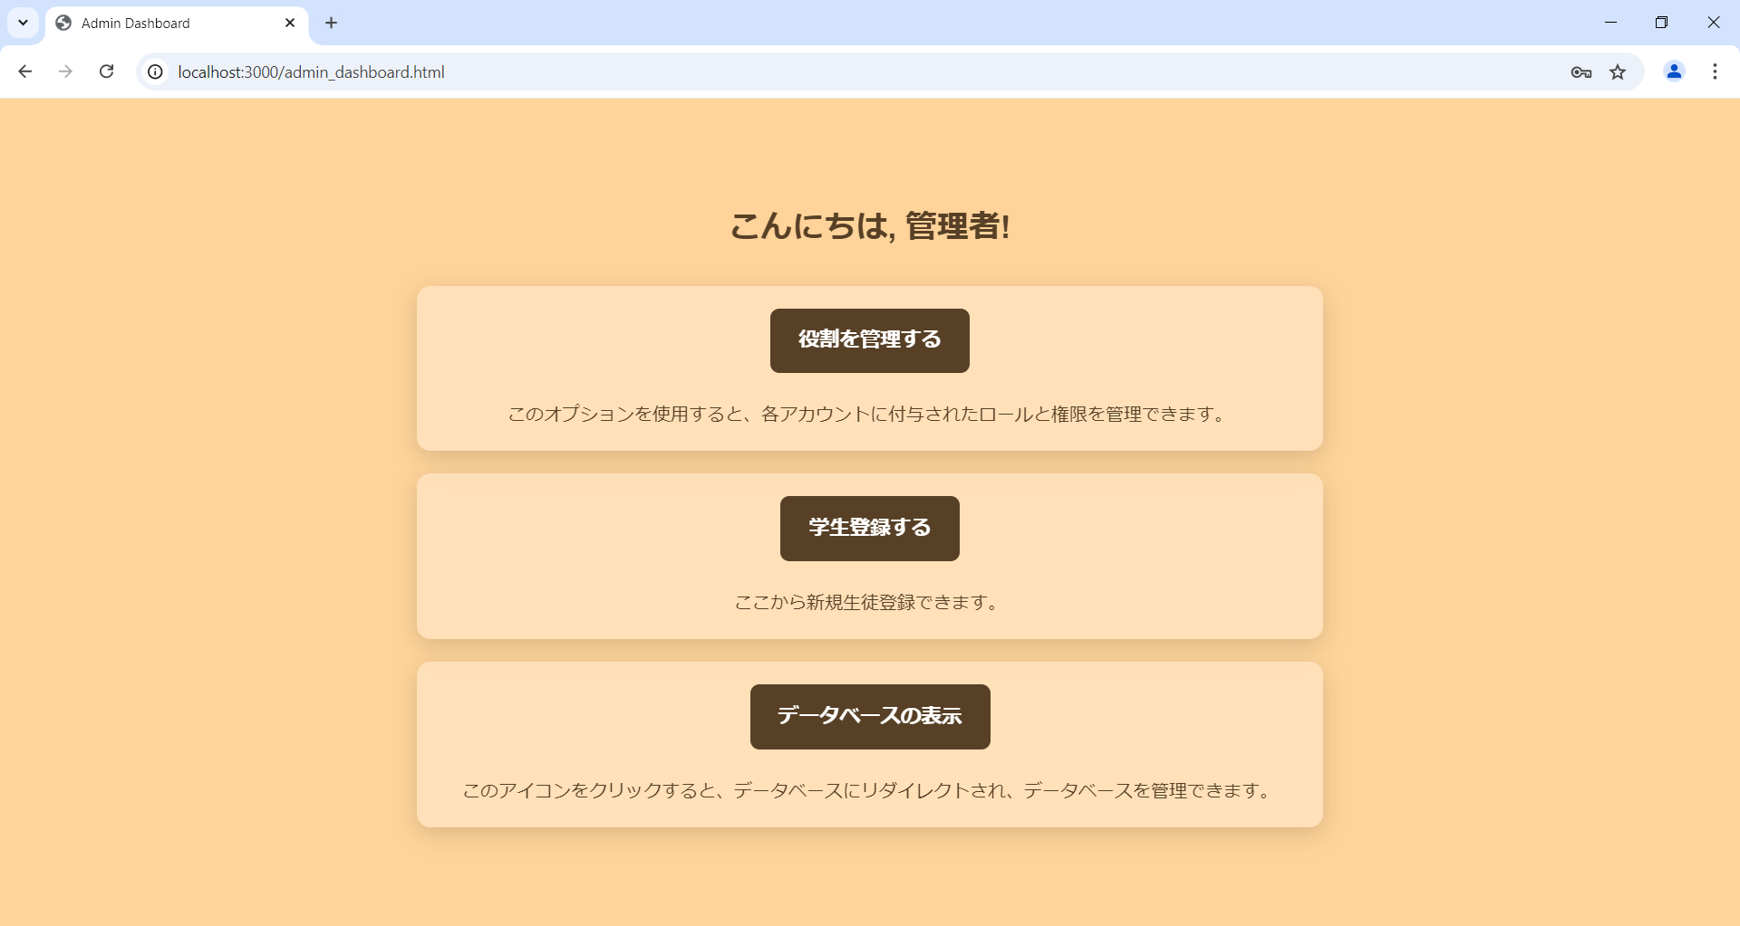

 | 画面の概要

 | 管理者の画面

 | 機能ID | 機能名 |  | I/O | 機能説明 |  |  |  | ページ遷移先 | 備考

 | L001 | 役割を管理する |  | E | このオプションを使用すると、各アカウントに付与されたロールと権限を管理できます。 |  |  |  | 入力ページ | 彼らは編集、レビュー、削除することができます

 | L002 | データベースの表示 |  | E | このアイコンをクリックすると、データベースにリダイレクトされ、データベースを管理できます |  |  |  | データベース | 彼らは編集、レビュー、削除することができます

 | L003 | 人のアイコン |  | E | クエリ要求を受け取ると、ここで処理されます |  |  |  | クエリ処理ページ

